MSO-B47

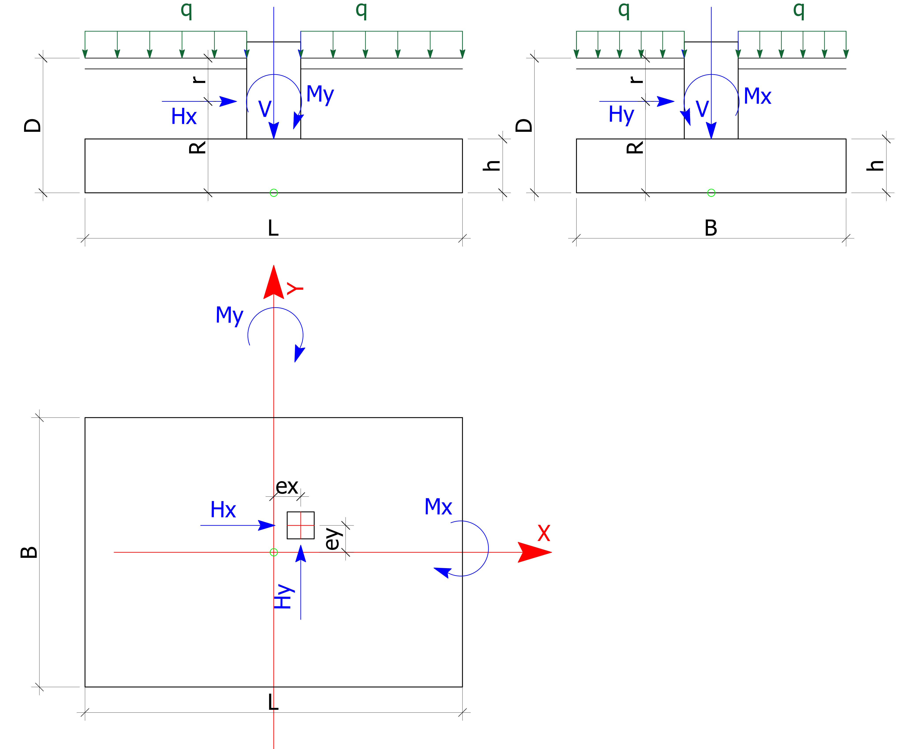
METODA SZTYWNEGO OCZEPU (MSO)
 | Schemat obliczeniowy |  |  |  |  |  |  | Dane geometryczne
 |  |  |  |  |  |  |  | Długość fundamentu | L = | 7.30 | m |  |  |  |  |  |  | FX (kN) | FY (kN) | FZ (kN) | MX (kNm) | MY (kNm)
 |  |  |  |  |  |  |  | Szerokość fundamentu | B = | 4.80 | m
 |  |  |  |  |  |  |  |  | Wx = | 28.0 | m3
 |  |  |  |  |  |  |  |  | Wy = | 42.6 | m3
 |  |  |  |  |  |  |  |  | A = | 35.04 | m2 | START CTR:+w |  |  |  |  |  |  |  |  |  |  |  | RVmax = | RVmin = | RHśred. =
 |  |  |  |  |  |  |  | Głębokość posadowienia | D = | 3.00 | m |  |  |  |  |  | Węzeł/Przypadek | FX (kN) | FY (kN) | FZ (kN) | MX (kNm) | MY (kNm) | MZ (kNm)
 |  |  |  |  |  |  |  | Głębokość działania sił poziomych | r = | 1.30 | m
 |  |  |  |  |  |  |  | Ramię działania sił poziomych | R = | 1.70 | m | RVmax = | RVmin = | RHśred. = |  |  | 1 | 8.5 | -59.5 | 237.0 | -79 | -3.1 |  | 209.2 | 206.8 | 2.5
 |  |  |  |  |  |  |  | Wysokość fundamentu | h = | 1.70 | m | 198.2 | 198.2 | 0.0 |  |  | 2 | 15.6 | -75.4 | 285.2 | -24.5 | 3.5 |  | 215.0 | 205.1 | 3.2
 |  |  |  |  |  |  |  | Łączna grubość gruntu i posadzki nad fundamentem | D - h = | 1.30 | m |  |  |  |  |  | 3 |  |  |  |  |  |  | 198.2 | 198.2 | 0.0
 |  |  |  |  |  |  |  |  |  |  |  |  |  |  |  |  | 4 |  |  |  |  |  |  | 198.2 | 198.2 | 0.0
 |  |  |  |  |  |  |  | Siły działające na fundament |  |  |  |  |  |  |  |  | 5 |  |  |  |  |  |  | 198.2 | 198.2 | 0.0
 |  |  |  |  |  |  |  | Siła pionowa | V = | 0 | kN |  |  |  |  |  | 6 |  |  |  |  |  |  | 198.2 | 198.2 | 0.0
 |  |  |  |  |  |  |  | Siła pozioma wzdłuż osi x | Hx = | 0 | kN |  |  |  |  |  |  |  |  |  |  |  |  | RVmax = | RVmin = | RHśred. =
 |  |  |  |  |  |  |  | Siła pozioma wzdłuż osi y | Hy = | 0 | kN
 |  |  |  |  |  |  |  | Moment wokół osi x | Mx = | 0 | kNm
 |  |  |  |  |  |  |  | Moment wokół osi y | My = | 0 | kNm |  |  |  |  |  |  |  |  |  |  |  |  | 215.0 | 198.2 | 3.2
 |  |  |  |  |  |  |  | Mimośród siły pionowej wzdłuż osi x | ex = | 0.00 | m
 |  |  |  |  |  |  |  | Mimośród siły pionowej wzdłuż osi y | ey = | 0.00 | m
 |  |  |  |  |  |  |  | Moment wynikający z mimośrodu siły pionowej wokół osi x | Mxey = | 0.00 | kNm
 | Obciążenia pochodzące od ciężaru fundamentu, ciężaru gruntu i posadzki oraz obciążenia użytkowego posadzki |  |  |  |  |  |  | Moment wynikający z mimośrodu siły pionowej wokół osi y | Myex = | 0.00 | kNm
 |  |  |  |  |  |  |  | Moment wokół osi y wynikający z działania siły poziomej wzdłuż osi x | MyHx= | 0.00 | kNm
 | ciężar charakterystyczny betonu |  |  |  |  | 25.00 | kN/m3 | Moment wynikający z działania siły poziomej wokół osi y | MxHy= | 0.00 | kNm
 | ciężar charakterystyczny (uśredniony) gruntu i posadzki |  |  |  |  | 19.00 | kN/m3
 | obciążenie technologiczne z posadzki |  |  |  |  | 30.00 | kN/m3 | Wypadkowy układ sił w środku podstawy fundamentu
 | objętość fundamentu |  |  |  |  | 59.57 | m3 | Siła pionowa | V = | 4755.6 | kN
 | objetość gruntu i posadzki |  |  |  |  | 45.55 | m3 | Siła pozioma wzdłuż osi x | Hx= | 0.00 | kN
 | współczynnik częściowy dla konstrukcji |  |  |  |  | 1.35 | [-] | Siła pozioma wzdłuż osi y | Hy= | 0.00 | kN
 | współczynnik częściowy dla obciążenia posadzki |  |  |  |  | 1.50 | [-] | Moment wokół osi x | Mx= | 0.00 | kNm
 | współczynnik częściowy dla obciążenia gruntem |  |  |  |  | 1.35 | [-] | Moment wokół osi y | My= | 0.00 | kNm
 | obciążenie użytkowe skupione |  |  |  |  | 1576.80 | kN
 | ciężar stopy G1 |  |  |  |  | 2010.42 | kN
 | ciężar obsypki G2 |  |  |  |  | 1168.41 | kN
 | Obciążenie dodatkowe pochodzące od stopy, gruntu i obciążenia użytkowego: |  |  |  |  | 4755.6 | kN

 | 1.6. Współrzędne pali/kolumn w układzie centralnym fundamentu:

 | Liczba pali/kolumn: n = |  |  |  | 24 | szt. |  |  |  |  |  | Współrzędne i charakterystyki w głównych osiach układu pali/kolumn

 | nr pala/kolumny | X | Y | sztywność k | X 2 | Y 2 | X * Y | N/n | NMx = | NMy = | Σ N i | X0 | Y0 | X0 2 | Y0 2 | X0 * Y0
 |  | [m] | [m] | [EA/1kN] | [m 2] | [m 2] | [m 2] | [kN] | [kN] | [kN] | [kN] | [m] | [m] | [m 2] | [m 2] | [m 2]
198.2 | 1 | -3.15 | 1.90 | 1.00 | 9.92 | 3.61 | -5.98 | 198.2 | 0.0 | 0.0 | 198.2 | -3.15 | 1.90 | 9.92 | 3.61 | -5.99
198.2 | 2 | -3.15 | 0.65 | 1.00 | 9.92 | 0.42 | -2.05 | 198.2 | 0.0 | 0.0 | 198.2 | -3.15 | 0.65 | 9.92 | 0.42 | -2.05
198.2 | 3 | -3.15 | -0.65 | 1.00 | 9.92 | 0.42 | 2.05 | 198.2 | 0.0 | 0.0 | 198.2 | -3.15 | -0.65 | 9.92 | 0.42 | 2.05
198.2 | 4 | -3.15 | -1.90 | 1.00 | 9.92 | 3.61 | 5.98 | 198.2 | 0.0 | 0.0 | 198.2 | -3.15 | -1.90 | 9.92 | 3.61 | 5.99
198.2 | 5 | -1.90 | 1.90 | 1.00 | 3.61 | 3.61 | -3.61 | 198.2 | 0.0 | 0.0 | 198.2 | -1.90 | 1.90 | 3.61 | 3.61 | -3.61
198.2 | 6 | -1.90 | 0.65 | 1.00 | 3.61 | 0.42 | -1.23 | 198.2 | 0.0 | 0.0 | 198.2 | -1.90 | 0.65 | 3.61 | 0.42 | -1.24
198.2 | 7 | -1.90 | -0.65 | 1.00 | 3.61 | 0.42 | 1.23 | 198.2 | 0.0 | 0.0 | 198.2 | -1.90 | -0.65 | 3.61 | 0.42 | 1.24
198.2 | 8 | -1.90 | -1.90 | 1.00 | 3.61 | 3.61 | 3.61 | 198.2 | 0.0 | 0.0 | 198.2 | -1.90 | -1.90 | 3.61 | 3.61 | 3.61
198.2 | 9 | -0.65 | 1.90 | 1.00 | 0.42 | 3.61 | -1.23 | 198.2 | 0.0 | 0.0 | 198.2 | -0.65 | 1.90 | 0.42 | 3.61 | -1.24
198.2 | 10 | -0.65 | -1.90 | 1.00 | 0.42 | 3.61 | 1.23 | 198.2 | 0.0 | 0.0 | 198.2 | -0.65 | -1.90 | 0.42 | 3.61 | 1.24
198.2 | 11 | -0.65 | 0.65 | 1.00 | 0.42 | 0.42 | -0.42 | 198.2 | 0.0 | 0.0 | 198.2 | -0.65 | 0.65 | 0.42 | 0.42 | -0.42
198.2 | 12 | -0.65 | -0.65 | 1.00 | 0.42 | 0.42 | 0.42 | 198.2 | 0.0 | 0.0 | 198.2 | -0.65 | -0.65 | 0.42 | 0.42 | 0.42
198.2 | 13 | 3.15 | 1.90 | 1.00 | 9.92 | 3.61 | 5.98 | 198.2 | 0.0 | 0.0 | 198.2 | 3.15 | 1.90 | 9.92 | 3.61 | 5.98
198.2 | 14 | 3.15 | 0.65 | 1.00 | 9.92 | 0.42 | 2.05 | 198.2 | 0.0 | 0.0 | 198.2 | 3.15 | 0.65 | 9.92 | 0.42 | 2.05
198.2 | 15 | 3.15 | -0.65 | 1.00 | 9.92 | 0.42 | -2.05 | 198.2 | 0.0 | 0.0 | 198.2 | 3.15 | -0.65 | 9.92 | 0.42 | -2.05
198.2 | 16 | 3.15 | -1.90 | 1.00 | 9.92 | 3.61 | -5.98 | 198.2 | 0.0 | 0.0 | 198.2 | 3.15 | -1.90 | 9.92 | 3.61 | -5.98
198.2 | 17 | 1.90 | 1.90 | 1.00 | 3.61 | 3.61 | 3.61 | 198.2 | 0.0 | 0.0 | 198.2 | 1.90 | 1.90 | 3.61 | 3.61 | 3.61
198.2 | 18 | 1.90 | 0.65 | 1.00 | 3.61 | 0.42 | 1.23 | 198.2 | 0.0 | 0.0 | 198.2 | 1.90 | 0.65 | 3.61 | 0.42 | 1.23
198.2 | 19 | 1.90 | -0.65 | 1.00 | 3.61 | 0.42 | -1.23 | 198.2 | 0.0 | 0.0 | 198.2 | 1.90 | -0.65 | 3.61 | 0.42 | -1.23
198.2 | 20 | 1.90 | -1.90 | 1.00 | 3.61 | 3.61 | -3.61 | 198.2 | 0.0 | 0.0 | 198.2 | 1.90 | -1.90 | 3.61 | 3.61 | -3.61
198.2 | 21 | 0.65 | 1.90 | 1.00 | 0.42 | 3.61 | 1.23 | 198.2 | 0.0 | 0.0 | 198.2 | 0.65 | 1.90 | 0.42 | 3.61 | 1.23
198.2 | 22 | 0.65 | -1.90 | 1.00 | 0.42 | 3.61 | -1.23 | 198.2 | 0.0 | 0.0 | 198.2 | 0.65 | -1.90 | 0.42 | 3.61 | -1.23
198.2 | 23 | 0.65 | 0.65 | 1.00 | 0.42 | 0.42 | 0.42 | 198.2 | 0.0 | 0.0 | 198.2 | 0.65 | 0.65 | 0.42 | 0.42 | 0.42
198.2 | 24 | 0.65 | -0.65 | 1.00 | 0.42 | 0.42 | -0.42 | 198.2 | 0.0 | 0.0 | 198.2 | 0.65 | -0.65 | 0.42 | 0.42 | -0.42
 | Sumy | 0.00 | 0.00 | 24.00 | 111.64 | 48.39 | 0.00 |  |  | RVmax = | 198.2 | 0.00 | 0.00 | 111.64 | 48.39 | 0.00
 |  |  |  |  |  |  |  |  |  | RVmin = | 198.2 | Rzędne i odcięte głównych osi kolumn/pali
 |  |  |  |  |  |  |  |  |  | RHśred. = | 0.0 | 0.00 | 2.4 | X | 0.00 | 3.7
 |  |  |  |  |  |  |  |  |  |  |  | 0.00 | -2.4 | Y | 0.00 | -3.7
EKSTREMALNE SIŁY PRZEKAZYWANE NA PALE/KOLUMNY
 | Obrys fundamentu |  | Główne osie pali/kolumn |  | Główne osie pali/kolumn |  | Kolumny/Pale |  | Maksymalnie obciążony pal/kolumna |  | Minimalnie obciążony pal/kolumna
3.7 | 2.4 | 0.00 | 2.4 | 3.7 | 0.00 | -3.15 | 1.90 | -3.15 | 1.9 | -3.15 | 1.9
3.7 | -2.4 | 0.00 | -2.4 | -3.7 | 0.00 | -3.15 | 0.65
-3.7 | -2.4 |  |  |  |  | -3.15 | -0.65
-3.7 | 2.4 |  |  |  |  | -3.15 | -1.90
3.7 | 2.4 |  |  |  |  | -1.90 | 1.90
 |  |  |  |  |  | -1.90 | 0.65
 |  |  |  |  |  | -1.90 | -0.65
 |  |  |  |  |  | -1.90 | -1.90
 |  |  |  |  |  | -0.65 | 1.90
 |  |  |  |  |  | -0.65 | -1.90
 |  |  |  |  |  | -0.65 | 0.65
 |  |  |  |  |  | -0.65 | -0.65
 |  |  |  |  |  | 3.15 | 1.90
 |  |  |  |  |  | 3.15 | 0.65
 |  |  |  |  |  | 3.15 | -0.65
 |  |  |  |  |  | 3.15 | -1.90
 |  |  |  |  |  | 1.90 | 1.90
 |  |  |  |  |  | 1.90 | 0.65
 |  |  |  |  |  | 1.90 | -0.65
 |  |  |  |  |  | 1.90 | -1.90
 |  |  |  |  |  | 0.65 | 1.90
 |  |  |  |  |  | 0.65 | -1.90
 |  |  |  |  |  | 0.65 | 0.65
 |  |  |  |  |  | 0.65 | -0.65
 |  |  |  |  |  |  |  | X | Y
 | Maksymalna siła przypadająca na pal/kolumnę: |  |  |  |  | 198.1512 | kN | -3.15 | 1.9 | 1
 | Minimalna siła przypadająca na pal/kolumnę: |  |  |  |  | 198.1512 | kN | -3.15 | 1.9 | 1
 | Nr wierzchołka | X | Y
 | 1 | 3.7 | 2.4
 | 2 | 3.7 | -2.4
 | 3 | -3.7 | -2.4
 | 4 | -3.7 | 2.4
 | 5 | 3.7 | 2.4 |  |  |  |  |  |  |  |  | RVmax = | 198.2 | [kN]
 |  |  |  |  |  |  |  |  |  |  |  | RVmin = | 198.2 | [kN]
 |  |  |  |  |  |  |  |  |  |  |  | RHśred = | 0.0 | [kN]

